PQ3000
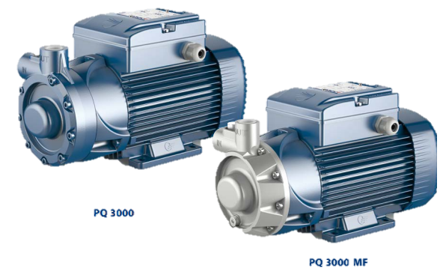

Limites de uso |  |  |  |  |  | USOS E INSTALACIONES
• Altura de aspiracion manométrica hasta 6 m. |  |  |  |  |  | Son recomendadas para bombear agua limpia. La instalación se debe realizar en lugares cerrados, bien aireados y protegidos de la intemperie.
• Temperatura del líquido de -10 °C hasta +90 °C
• Temperatura ambiente hasta +40 °C
• Presión máxima en el cuerpo de la bomba hasta 18 bar

EJECUCIÓN Y NORMAS DE SEGURIDAD
• EN 60335-1 | • EN 60034-1 |  |  |  |  | GARANTIA
• IEC 60335-1 | • IEC 60034-1 |  |  |  |  | • 2 años contra fallas de fábrica
• CEI 61-150 | • CEI 2-3

CERTIFICACIONES
• Empresa con sistema de gestión certificado DNV ISO 9001: CALIDAD
DATOS EXTRAS
• Cuerpo bomba: Hierro fundido para PQ 3000 |  |  |  |  | • Diámetro de succión: 3/4"
• Cuerpo bomba: Acero inoxidable para PQ3000-MF |  |  |  |  | • Diámetro de descarga: 3/4"
• Impulsor: Bronce

MODELO |  | m³/h | 0 | 0.3 | 0.6 | 0.9 | 1.2 | 1.5 | 1.8 | 2.1 | 2.4 | MODELO |  |  |  | m³/h | 0.3 | 0.6 | 0.9 | 1.2 | 1.5 | 1.8 | 2.1 | 2.4 | 2.7 | 3 | 4.8 | 5.4 | 6 | 6.6 | 7.2 | 7.8
MONOF. | TRIF. | l/min | 0 | 5 | 10 | 15 | 20 | 25 | 30 | 35 | 40 | MONOF. | TRIF. | kW | HP | l/min | 5 | 10 | 15 | 20 | 25 | 30 | 35 | 40 | 45 | 50 | 80 | 90 | 100 | 110 | 120 | 130
PKM60 | PK60 | metros | 55 | 50 | 45.5 | 40.5 | 36 | 31 | 27 | 22 | 17 | - | PQ 3000 | 2.2 | 3 | metros | 180 | 165 | 151 | 136.5 | 122 | 107.5 | 93 | 78.5 | 64 | 50 | 30.5 | 26.5 | 22 | 17 | 11 | 5
 |  |  |  |  |  |  |  |  |  |  |  | - | PQ 3000-MF | 2.2 | 3 | metros | 180 | 165 | 151 | 136.5 | 122 | 107.5 | 93 | 78.5 | 64 | 50 | 30.5 | 26.5 | 22 | 17 | 11 | 5

PQ200
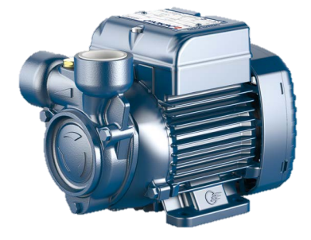

Limites de uso |  |  |  |  |  | USOS E INSTALACIONES
• Altura de aspiracion manométrica hasta 6 m. |  |  |  |  |  | Son recomendadas para bombear agua limpia. La instalación se debe realizar en lugares cerrados, bien aireados y protegidos de la intemperie.
• Temperatura del líquido de -10 °C hasta +90 °C
• Temperatura ambiente hasta +40 °C
• Presión máxima en el cuerpo de la bomba hasta 10 bar

EJECUCIÓN Y NORMAS DE SEGURIDAD
• EN 60335-1 | • EN 60034-1 |  |  |  |  | GARANTIA
• IEC 60335-1 | • IEC 60034-1 |  |  |  |  | • 2 años contra fallas de fábrica
• CEI 61-150 | • CEI 2-3

CERTIFICACIONES
• Empresa con sistema de gestión certificado DNV ISO 9001: CALIDAD
DATOS EXTRAS
• Cuerpo bomba: Hierro fundido. |  |  |  |  | • Diámetro de succión: 1"
• Impulsor: Laton |  |  |  |  | • Diámetro de descarga: 1"
• Protector térmico incorporado en version monofásica

MODELO |  | m³/h | 0 | 0.3 | 0.6 | 0.9 | 1.2 | 1.5 | 1.8 | 2.1 | 2.4 | MODELO |  |  |  | m³/h | 0 | 0.3 | 0.6 | 0.9 | 1.2 | 1.5 | 1.8 | 1.98 | 2.1 | 2.4 | 3 | 3.6 | 4.2 | 4.8 | 0 | 7.2 | 7.8
MONOF. | TRIF. | l/min | 0 | 5 | 10 | 15 | 20 | 25 | 30 | 35 | 40 | MONOF. | TRIF. | kW | HP | l/min | 0 | 5 | 10 | 15 | 20 | 25 | 30 | 33 | 35 | 40 | 50 | 60 | 70 | 80 | 0 | 120 | 130
PKM60 | PK60 | metros | 55 | 50 | 45.5 | 40.5 | 36 | 31 | 27 | 22 | 17 | PQm200 | PQ200 | 1.5 | 2 | metros | 90 | 86 | 81 | 76 | 71 | 65.5 | 60 | 58 | 55 | 50 | 40 | 30 | 20 | 10 |  | 11 | 5
 |  |  |  |  |  |  |  |  |  |  |  | - | PQ 3000-MF | 2.2 | 3 | metros | 180 |  | 165 | 151 | 136.5 | 122 | 107.5 | 93 | 78.5 | 64 | 50 | 30.5 | 26.5 | 22 |  | 11 | 5

